5-Programar central via APP
1 | Protocolo ISECProgram

1.1 | Definições gerais
 | - Este documento descreve o protocolo utilizado para a comunicação de aplicativos para programação e as centrais de alarme Intelbras
 | - Esse protocolo só aceita a senha de acesso remoto , a senha master ou uma senha de usuário só são aceitas no protocolo descrito na aba
 | "4-Comandar central via APP"

1.2 | Protocolo ISECProgram
 | O frame ISECProgram é encapsulado no frame ISECNet V1 utilizando o comando 0xE7 descrito na aba "3-Conectar a central via Rec IP" item 2.1.
 | Veja o exemplo abaixo:
 | Número de bytes | Comando |  | Conteúdo |  |  |  | Checksum
 | 1 byte | 0xE7 |  | Frame ISECProgram descrito logo abaixo |  |  |  | 1 byte

 | O frame ISECMobile é similar ao protocolo ISECNet V1 a principal diferença é que ao invés do checkSum um CRC é calculado e adicionado ao
 | final do frame.
 | O frame padrão segue o formato abaixo:
 | Num bytes |  | Comando |  | Dados | CRC Hi | CRC Lo
 | 1 byte |  | 1 byte |  | 0 a 191 bytes | 1 byte | 1 byte

 | <Num bytes> - O campo NumBytes representa representa o número de bytes dos campos comandos e dados e não conta os bytes ocupados
 | pelo CRC nem pelo próprio campo(NumBytes).
 | <Comando> - Indica a a função que será executada todos os comandos enviados para centrals tem uma resposta correspondente

 | <CRC Hi> - byte superior do CRC calculado, ver item "1.3 Cálculo CRC"
 | <CRC Lo> - byte inferior do CRC calculado, ver item "1.3 Cálculo CRC"

1.2 | Cálculo CRC
 | O CRC é calculado conforme exemplo em Java abaixo. O parâmetro dadosEntrada representa os bytes dos campos Num Bytes, Comando
 | e Dados.

 | private static short calcularCRC(List < Integer > dadosEntrada) { List < Short > listaComZeros = new ArrayList < Short > (); for (int i = 0; i < dadosEntrada.size(); i++) { listaComZeros.add((short)(dadosEntrada.get(i) & 0xFF)); } listaComZeros.add((short) 0); listaComZeros.add((short) 0); int CRC = 0; int CRCByteCount = 0; for (int i = 0; i < listaComZeros.size(); i++) { /* * na primeira chamada preenche o byte 2 * na segunda o byte 1 * e nas demais preenche o byte 0 */ int leftShift = 8 * (2 - CRCByteCount); CRC = CRC & (((int) 0xFF << leftShift) ^ (int) 0xFFFFFFFF); CRC = (CRC | (listaComZeros.get(i) << leftShift)); if (CRCByteCount < 2) { CRCByteCount++; } else {// quando os bytes de 0 a 2 estiverem preenchidos for (int j = 0; j < 8; j++) { // desloca o valor armazenado 8 posic¸o~es para a esquerda, 1 bit por vez CRC = (CRC << 1); if ((CRC & 0x1000000) == 0x1000000) {// se o bit menos significativo do byte 3 estiver em 1 CRC = (CRC ^ 0x00800500);// executa um XOR do valor armazenado com a constante 0x00800500 } } } } CRC = ((((CRC >>> 16) & 0xFF) << 8) | ((CRC >>> 8) & 0xFF)); return (short)(CRC & 0xFFFF); } /** * Retorna a parte "Hi" do CRC. * @param CRC * @return Parte "Hi" do CRC. */ private static int extrairCRCHi(short CRC) { return (byte)((CRC & 0xFF00) >>> 8); } /** * Retorna a parte "Low" do CRC. * @param CRC * @return Parte "Low" do CRC. */ private static int extrairCRCLo(short CRC) {

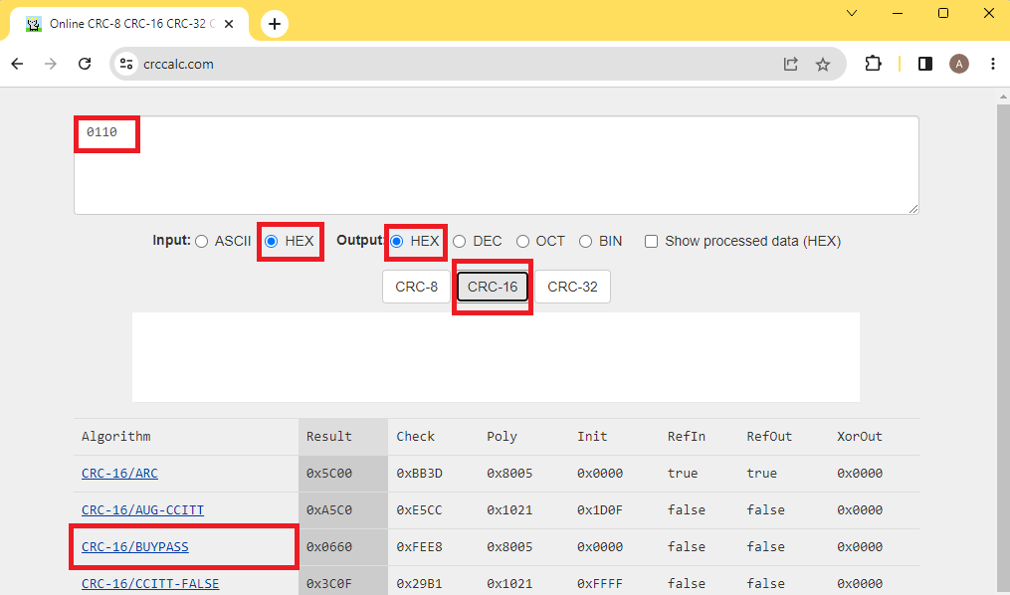

2 | Início ,manutenção e finalização da conexão

3 | Ativação/desativação e solicitação de status

4 | Bypass, PGM, sirene, memória disparos, data e hora

5 | Dispositivos sem fio
...

